首期
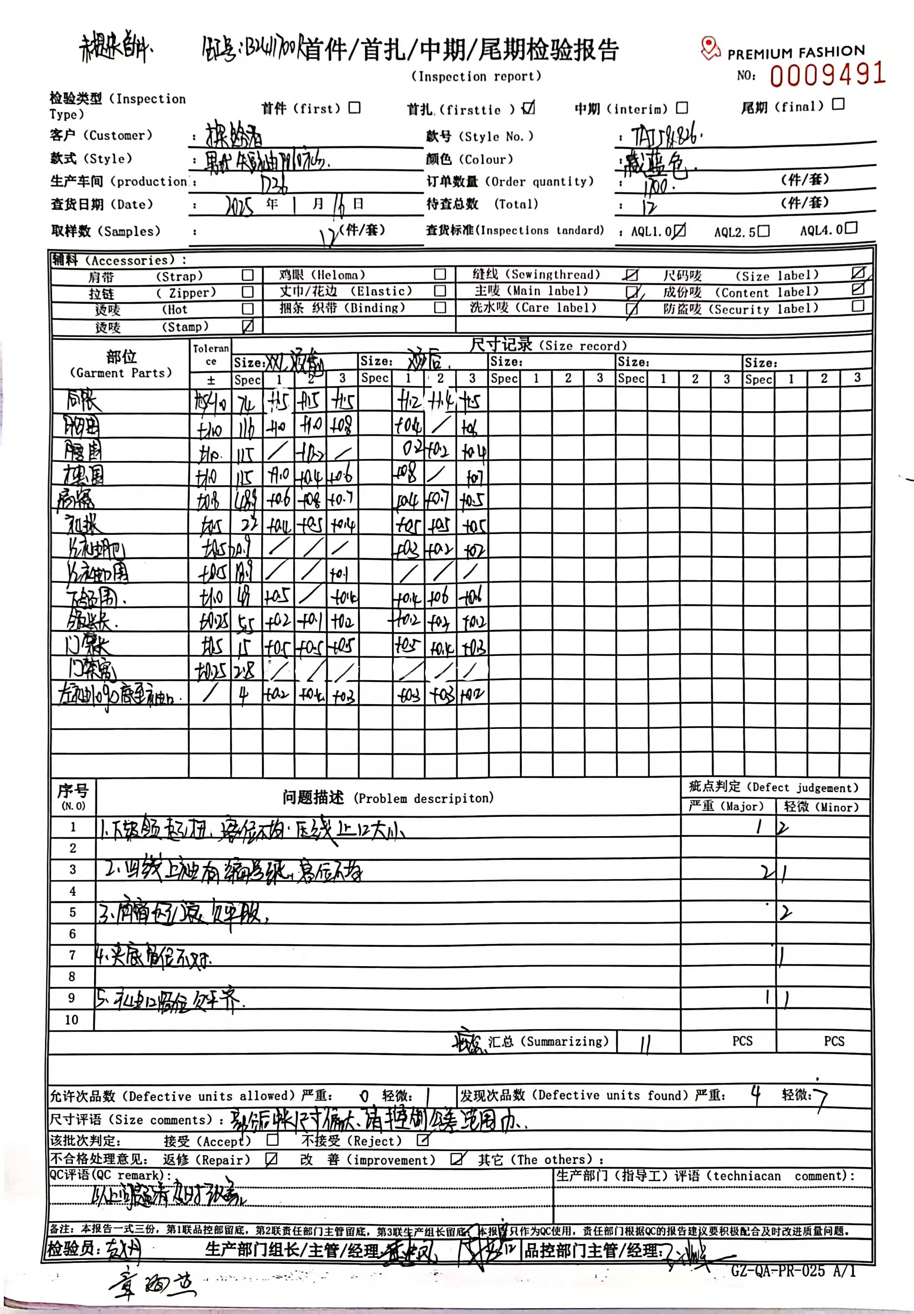
TOREAD-首件（首批）检验报告书
订单类别 |  |  | 合同签订方 |  |  |  | 生产工厂
订单基础信息 |  |  | 生产•出货进度 |  |  |  | 指示•确认资料
款号 |  |  | 合同交期 |  |  |  | 产前确认样 |  | 有 | 无
品名 |  |  | 上线日 |  |  |  | 原辅材料卡 |  | 有 | 无
色/号型数 |  |  | 缝制预计完成日 |  |  |  | 大货面料确认样 |  | 有 | 无
订单数量 |  |  | 包装预计完成日 |  |  |  | 印花、刺绣确认样 |  | 有 | 无
 |  |  | 预计发货时间 |  |  |  | 洗唛、合格证指示资料 |  | 有 | 无
确认资料缺失内容说明：
【工艺确认】
原材料 | 正 | 误 |  | 印、绣花 | 正 | 误 | 无此工艺 | 洗水唛 | 正 | 误
辅料使用 | 正 | 误 |  | 胶膜工艺 | 正 | 误 | 无此工艺 | 合格证 | 正 | 误
制作工艺 | 正 | 误 |  | 压胶水压 | OK | NG | 无此工艺 | 缝纫用线 | 正 | 误
补充事项：
【面料品质确认】
物性检测 | OK | NG |  | 面料颜色 | OK | NG |  | 互染测试 | OK | NG
外观查验 | OK | NG |  | 面料缸差 | OK | NG |  | 水洗缩率 | OK | NG
问题描述：
【裁剪完成情况】
①裁剪完成比例（%）：
号型 颜色 | XXS | XS | S | M | L | XL | XXL | XXXL | XXXXL | 未裁齐原因

【成品检查明细】★颜色、数量需要写清楚

【规格确认】
①规格测量明细以插入附件形式列明，并注明洗前洗后规格
②规格异常情况 |  | 有 | 无 | 备注：
【问题点与指导项目】 ★的问题应添加照片说明（包括成品及半成品检查）

以上问题请及时改正。
【耐洗水确认】
粘衬 | OK | NG | 无此工艺 | 胶膜 | OK | NG | 无此工艺 | 扭曲 | OK | NG
印、绣花 | OK | NG | 无此工艺 | 压胶水压 | OK | NG | 无此工艺 | 水洗缩率 | OK | NG
补充事项：
【重大改善说明及整改复核时间】

检验部门 | 服装品控部 |  | 检验担当 |  | 查验时间 |  | 工厂负责人
【整改结果】

检验部门 | 服装品控部 |  | 检验担当 |  | 复核时间 |  | 工厂负责人

首期尺寸表
QC规格测量表--首期尺寸表
款号 | TAJJCN81826 |  | 品名 | 男式POLO短袖T恤 |  |  |  | 生产工厂 | 贵州质品
部位名称 | 指示规格 FINAL SPEC |  |  |  |  |  |  | 样品规格 SAMPLE SPEC
 | S | M | L | XL | XXL | XXXL | XXXXL |  |  |  | XXXL
 | 165/88B | 170/92B | 175/96B | 180/100B | 185/104B | 190/108B | 195/112B |  |  |  | 藏蓝
后中长 | 67.0 | 68.0 | 70 | 72.0 | 74.0 | 75.0 | 76.0 |  |  |  | +0
胸围 | 100.0 | 104.0 | 108 | 112.0 | 116.0 | 122.0 | 128.0 |  |  |  | +0
摆围 | 98 | 102 | 106 | 110 | 115 | 121 | 128 |  |  |  | -1
肩宽 | 44.1 | 45.3 | 47 | 47.7 | 48.9 | 50.3 | 51.7 |  |  |  | +1.2
袖长 | 20.0 | 20.5 | 21 | 21.5 | 22.0 | 22.5 | 23.0 |  |  |  | +0
袖肥1/2 | 18.1 | 18.8 | 19.5 | 20.2 | 20.9 | 21.9 | 22.9 |  |  |  | -0.4
袖口围1/2 | 16.1 | 16.8 | 18 | 18.2 | 18.9 | 19.9 | 20.9 |  |  |  | +0
下领围 | 45.0 | 46.0 | 47 | 48.0 | 49.0 | 50.5 | 52.0
领尖长 | 5.5 | 5.5 | 5.5 | 5.5 | 5.5 | 5.5 | 5.5
门禁长 | 13.5 | 13.5 | 14.0 | 14.5 | 15.0 | 15.5 | 15.5
门禁宽 | 2.8 | 2.8 | 3 | 2.8 | 2.8 | 2.8 | 2.8
左袖LOGO底至袖口 | 4.0
备注：
1. 初期请洗测2-3件，有问题的另加测量数量。
2.中期验货需要齐色齐码洗水测试，并填写洗水前后尺寸 |  |  |  |  |  |  |  | 验货时间： |  | 跟单QC:
3.尾期验货按单量，5000件以下的齐色错码各测量3件。

